Supplier Info
Alternatives Supplier | EKONOMI |  |  |  | LINGKUNGAN |  |  | SOSIAL |  |  | ETIKA
 | Kualitas | Harga | Delivery | TKDN | Eco-design | Sistem Man. Lingkungan | Green Image | Sistem K3 | CSR | Education & Training | CoC | CoI | Transparansi Akuntansi Bisnis
 | DPMO | USD | Days | % | High-Low (Rating 0-7) | High-Low (Rating 0-7) | High-Low (Rating 0-7) | Lost Time Injury Freq. Rate | High-Low (Rating 0-7) | No. of Training Sessions | High-Low (Rating 0-7) | No. of Cases | Disclosure level
S1 | 200 | 4,500,000.00 | 180 | 35 | 7 | 3 | 7 | 2 | 5 | 8 | 6 | 2 | 1
S2 | 240 | 4,200,000.00 | 200 | 40 | 3 | 5 | 5 | 1 | 3 | 5 | 5 | 5 | 3
S3 | 160 | 4,800,000.00 | 200 | 38 | 5 | 5 | 6 | 1 | 7 | 5 | 7 | 3 | 5
S4 | 220 | 4,300,000.00 | 220 | 45 | 5 | 7 | 6 | 2 | 5 | 7 | 7 | 0 | 1
S5 | 180 | 4,600,000.00 | 220 | 37 | 5 | 7 | 5 | 1 | 7 | 6 | 5 | 2 | 3
 | min | min | min | max | max | max | max | min | max | max | max | min | max

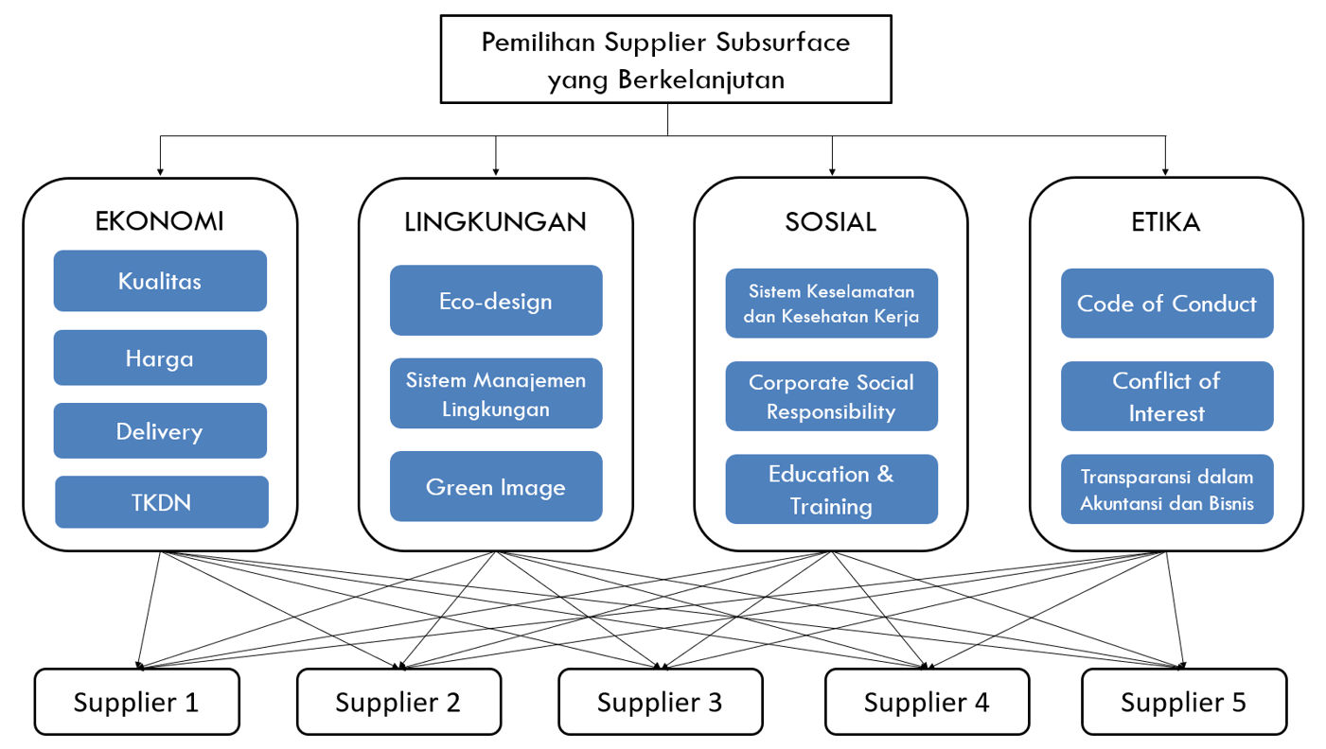
Saran perbaikan:
tambahkan expert di bagian HSE
tambahkan subkriteria Polution Control, MCU procedure and records, and Human Rights
tambahkan kriteria flexibility
hubungan antara kriteria dan bobot kriteria

 |  |  | 0.48
 |  |  | 0.24
 |  |  | 0.16
 |  |  | 0.12
 |  |  | 1

 |  |  |  |  |  |  |  |  |  |  | 0.1941
 |  |  |  |  |  |  |  |  |  |  | 0.1567
 |  |  |  |  |  |  |  |  |  |  | 0.0655
 |  |  |  |  |  |  |  |  |  |  | 0.0331
 |  |  |  |  |  |  |  |  |  |  | 0.0091
 |  |  |  |  |  |  |  |  |  |  | 0.0528
 |  |  |  |  |  |  |  |  |  |  | 0.0583
 |  |  |  |  |  |  |  |  |  |  | 0.0171
 |  |  |  |  |  |  |  |  |  |  | 0.0334
 |  |  |  |  |  |  |  |  |  |  | 0.1130
 |  |  |  |  |  |  |  |  |  |  | 0.0803
 |  |  |  |  |  |  |  |  |  |  | 0.0390
 |  |  |  |  |  |  |  |  |  |  | 0.0274
 |  |  |  |  |  |  |  |  |  |  | 0.0631
 |  |  |  |  |  |  |  |  |  |  | 0.0170
 |  |  |  |  |  |  |  |  |  |  | 0.0401

 |  |  |  |  |  |  |  |  |  |  | 1.0000

